观察窗口
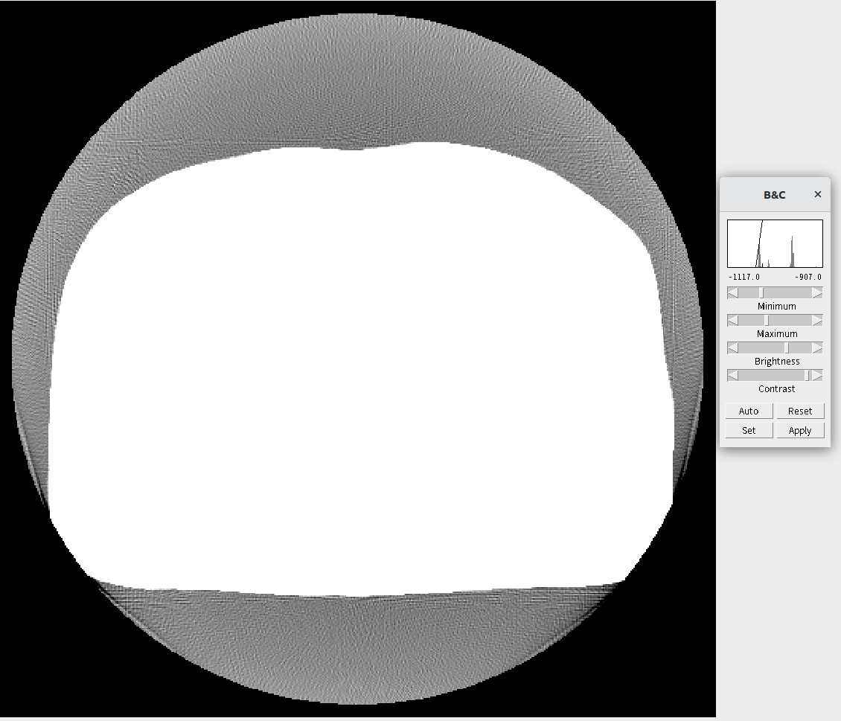
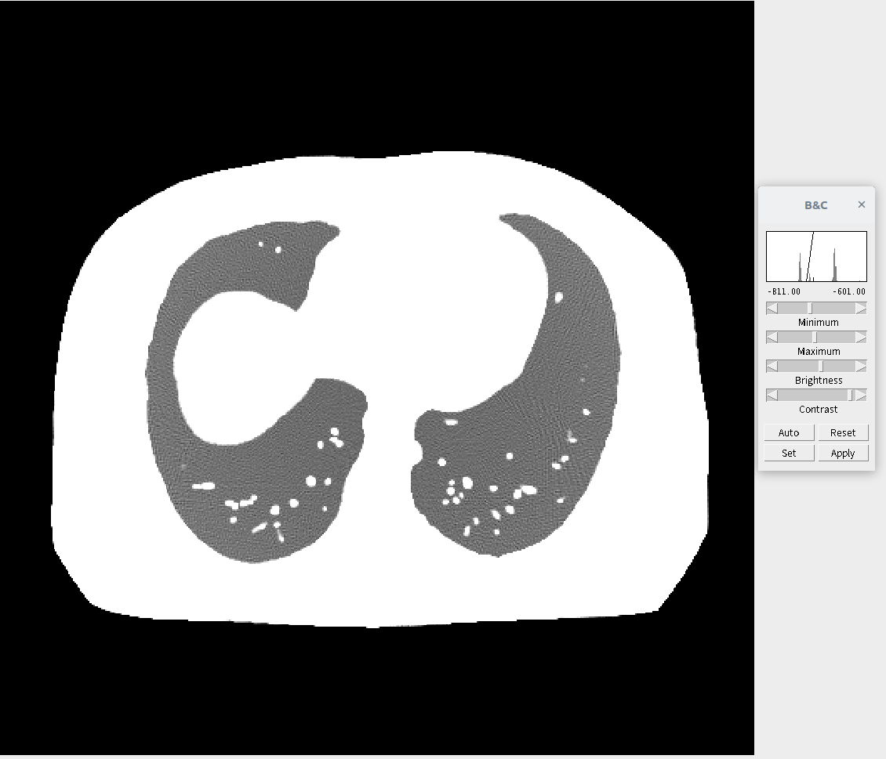
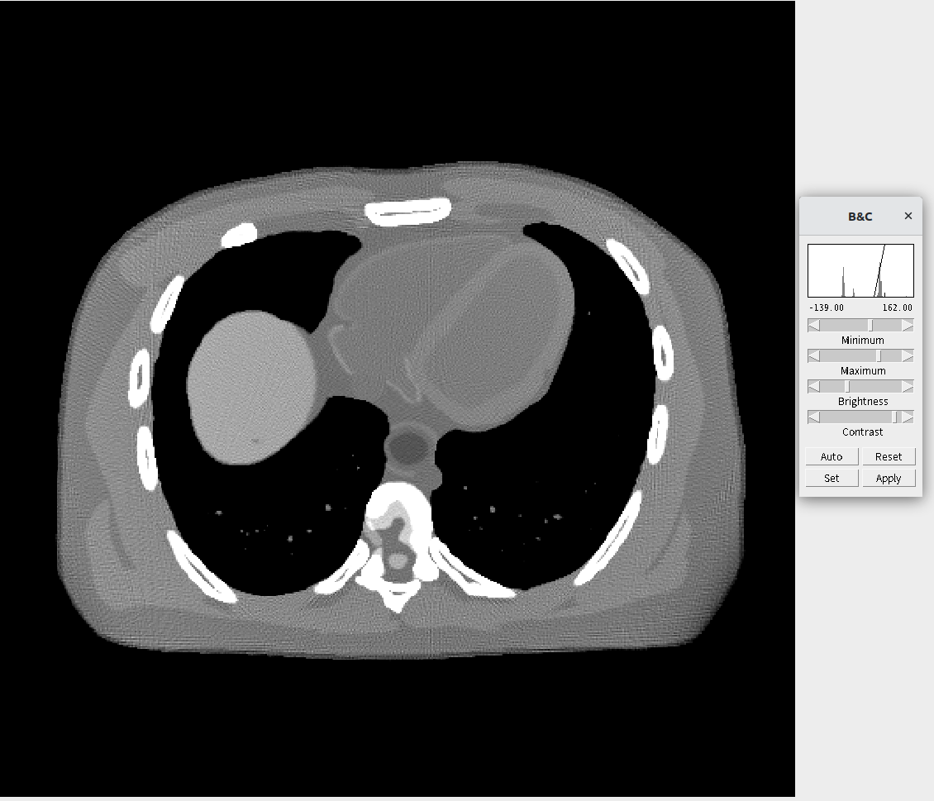
序号 | 最小值 | 最大值 | 对应组织 / 空间 | 观察到的现象 | 示例图
1 | -1100 | -900 | 空气、体外空间、CT床周围空气 | 显示机器外圈、人体皮肤外的空气区 | 图1
2 | -800 | -600 | 含气肺组织（肺泡）、血管、结节、支气管壁 | 显示肺纹理、血管、结节、支气管结构 | 图2
3 | -160 | 160 | 软组织（心脏、肌肉、肝脏、纵隔、胸壁软组织等） | 显示胸腔内器官、血管、心脏等软组织结构 | 图3

Monai优点
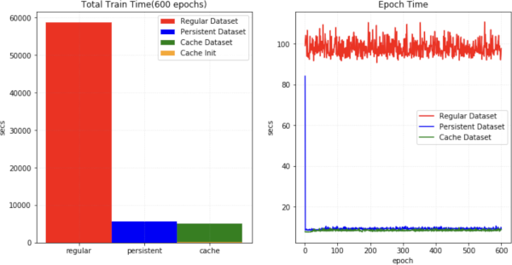
使用SmartCacheDataset或CacheDataset可以加快训练速度，因为数据量大，训练会很花时间，使用Monai可以节省大量训练时间
下图展示了与常规 PyTorch 程序相比，训练速度的提升。https://docs.monai.org.cn/en/stable/modules.html | https://blog.csdn.net/u014264373/article/details/113701037

